상품제안서
하이트래블킹 파우치 | 상품코드: S30497

 |  |  |  |  |  |  | 02-713-8555 | www.synergygift.co.kr
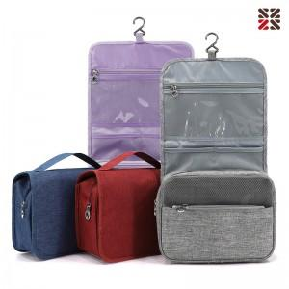

【상세/제작정보】 | 기본 opp포장입니다.​

【인쇄/포장옵션】 | 실크 / 포장불가능

【공급단가】 | 수량 | 50~ | 100~ | 500~ | 1,000~ | 2,000~
*VAT별도 | 단가 | 6,500원 | 6,400원 | 6,250원 | 6,000원 | 5,750원

【상품 URL】 | https://www.synergygift.co.kr:443/src/goods_detail.php?gdno=30497

